Paramètres
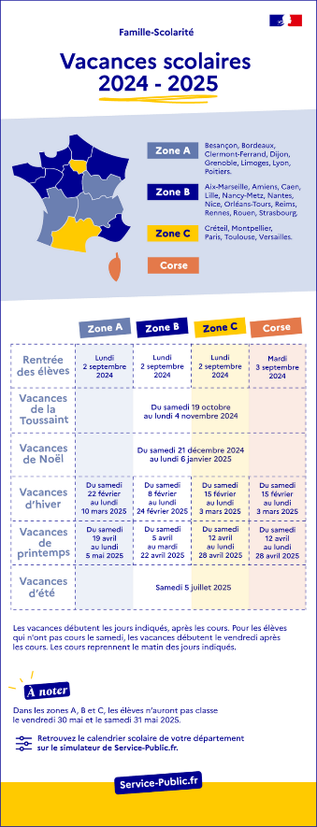
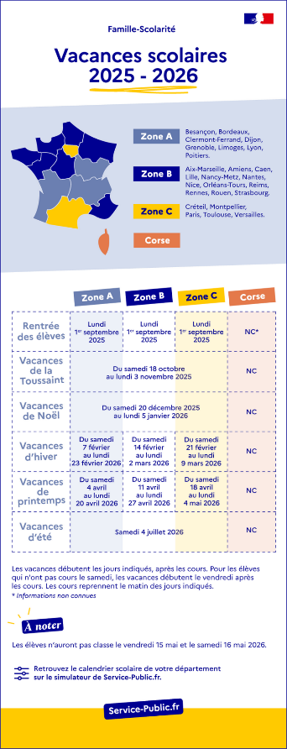
 |  |  |  | Vacances Scolaires | https://www.service-public.fr/particuliers/vosdroits/F31952 |  |  | Date Pi + Itération |  |  |  |  |  | Date I&A + PIP, Présentiel |  |  |  | 2025-01-14 | Saisie Presences | Mises en forme Conditionnelle | Légende
2024 | Date | Calcul Jours férié si jour de semaine |  | Période | Zone | Date début2 | Date Fin3 | PI | Itération | Date Début | Date Fin | Nbre de jours | Nbr Semaine | PI | Cérémonie | Date début | Date fin |  | Saisie Presence / Absence |  |  | Aujourd'hui
Noël | 2024-12-25 | 2024-12-25 |  | Rentrée des éléves | A | 2024-09-02 | 2024-09-02 | PI#17 | IT1 | 9-Dec-24 | 3-Jan-25 | 25 | 4 | PI#17 | Présentiel | 14-Jan-25 | 14-Jan-25 |  | 0 |  |  | Férié, Week-End
Jour de l'an | 2025-01-01 | 2025-01-01 |  | Rentrée des éléves | B | 2024-09-02 | 2024-09-02 | PI#17 | IT2 | 6-Jan-25 | 24-Jan-25 | 18 | 3 | PI#17 | Présentiel | 14-Feb-25 | 14-Feb-25 |  | 0.25 |  |  | Absence
Pâques | 2025-04-20 |  |  | Rentrée des éléves | C | 2024-09-02 | 2024-09-02 | PI#17 | IT3 | 27-Jan-25 | 14-Feb-25 | 18 | 3 | PI#17 | I&A | 4-Mar-25 | 4-Mar-25 |  | 0.5 |  |  | Saisie 0,5
Lundi de Pâques | 2025-04-21 | 2025-04-21 |  | La Toussaint | A | 2024-10-19 | 2024-11-03 | PI#17 | ITIP | 17-Feb-25 | 7-Mar-25 | 18 | 3 | PI#18 | PIP | 5-Mar-25 | 6-Mar-25 |  | 1 |  |  | Saisie 0,25
Fête du Travail | 2025-05-01 | 2025-05-01 |  | La Toussaint | B | 2024-10-19 | 2024-11-03 | PI#18 | IT1 | 10-Mar-25 | 28-Mar-25 | 18 | 3 | PI#18 | I&A | 10-Jun-25 | 10-Jun-25 |  |  |  |  | I&A
Victoire 1945 | 2025-05-08 | 2025-05-08 |  | La Toussaint | C | 2024-10-19 | 2024-11-03 | PI#18 | IT2 | 31-Mar-25 | 18-Apr-25 | 18 | 3 | PI#19 | PIP | 11-Jun-25 | 12-Jun-25 |  |  |  |  | PIP
Ascension | 2025-05-29 | 2025-05-29 |  | Noël | A | 2024-12-21 | 2025-01-05 | PI#18 | IT3 | 21-Apr-25 | 9-May-25 | 18 | 3 | PI#19 | I&A | 23-Sep-25 | 23-Sep-25 |  |  |  |  | PI#X +3
Pentecôte | 2025-06-08 |  |  | Noël | B | 2024-12-21 | 2025-01-05 | PI#18 | IT4 | 12-May-25 | 30-May-25 | 18 | 3 | PI#20 | PIP | 24-Sep-25 | 25-Sep-25 |  |  |  |  | PI#X +2
Lundi de pentecôte | 2025-06-09 | 2025-06-09 |  | Noël | C | 2024-12-21 | 2025-01-05 | PI#18 | ITIP | 2-Jun-25 | 13-Jun-25 | 11 | 2 | PI#20 | I&A | 13-Jan-26 | 13-Jan-26 |  |  |  |  | PI#X + 1
Fête Nationale | 2025-07-14 | 2025-07-14 |  | Hiver | A | 2025-02-22 | 2025-03-10 | PI#19 | IT1 | 16-Jun-25 | 4-Jul-25 | 18 | 3 |  |  |  |  |  |  |  |  | PI#X
Assomption | 2025-08-15 | 2025-08-15 |  | Hiver | B | 2025-02-08 | 2025-02-23 | PI#19 | IT2 | 7-Jul-25 | 25-Jul-25 | 18 | 3 |  | Sys démo |  |  |  |  |  |  | Vacances Zone A
Toussaint | 2025-11-01 |  |  | Hiver | C | 2025-02-15 | 2025-03-02 | PI#19 | IT3 | 28-Jul-25 | 15-Aug-25 | 18 | 3 |  | hackathon |  |  |  |  |  |  | Vacances Zone B
Armistice 1918 | 2025-11-11 | 2025-11-11 |  | Printemps | A | 2025-04-19 | 2025-05-04 | PI#19 | IT4 | 18-Aug-25 | 5-Sep-25 | 18 | 3 |  |  |  |  |  |  |  |  | Vacances Zone C
Noel | 2025-12-25 | 2025-12-25 |  | Printemps | B | 2025-04-05 | 2025-04-21 | PI#19 | ITIP | 8-Sep-25 | 26-Sep-25 | 18 | 3 |  |  |  |  |  |  |  |  | Prétentiel
Jour de l'an | 2026-01-01 | 2026-01-01 |  | Printemps | C | 2025-04-12 | 2025-04-27 | PI#20 | IT1 | 29-Sep-25 | 17-Oct-25 | 18 | 3
Pâques | 2026-03-29 |  |  | Eté | A | 2025-07-05 | 2025-08-31 | PI#20 | IT2 | 20-Oct-25 | 7-Nov-25 | 18 | 3
Lundi de Pâques | 2026-03-30 | 2026-03-30 |  | Eté | B | 2025-07-05 | 2025-08-31 | PI#20 | IT3 | 10-Nov-25 | 28-Nov-25 | 18 | 3
Fête du Travail | 2026-05-01 | 2026-05-01 |  | Eté | C | 2025-07-05 | 2025-08-31 | PI#20 | IT4 | 1-Dec-25 | 19-Dec-25 | 18 | 3
Victoire 1945 | 2026-05-08 | 2026-05-08 |  | Rentrée des éléves | A | 2025-09-01 | 2025-09-01 | PI#20 | ITIP | 22-Dec-25 | 16-Jan-26 | 25 | 4
Ascension | 2026-05-14 | 2026-05-14 |  | Rentrée des éléves | B | 2025-09-01 | 2025-09-01
Pentecôte | 2026-05-17 |  |  | Rentrée des éléves | C | 2025-09-01 | 2025-09-01
Lundi de pentecôte | 2026-05-18 | 2026-05-18 |  | La Toussaint | A | 2025-10-18 | 2025-11-02
Fête Nationale | 2026-07-14 | 2026-07-14 |  | La Toussaint | B | 2025-10-18 | 2025-11-02
Assomption | 2026-08-15 |  |  | La Toussaint | C | 2025-10-18 | 2025-11-02
Toussaint | 2026-11-01 |  |  | Noël | A | 2025-12-20 | 2026-01-04
Armistice 1918 | 2026-11-11 | 2026-11-11 |  | Noël | B | 2025-12-20 | 2026-01-04
Noel | 2026-12-25 | 2026-12-25 |  | Noël | C | 2025-12-20 | 2026-01-04
Jour de l'an | 2027-01-01 | 2027-01-01 |  | Hiver | A | 2026-02-07 | 2026-02-22
Pâques | 2027-04-18 |  |  | Hiver | B | 2026-02-14 | 2026-03-01
Lundi de Pâques | 2027-04-19 | 2027-04-19 |  | Hiver | C | 2026-02-21 | 2026-03-08
Fête du Travail | 2027-05-01 |  |  | Printemps | A | 2026-04-04 | 2026-04-19
Victoire 1945 | 2027-05-08 |  |  | Printemps | B | 2026-04-11 | 2026-04-26
Ascension | 2027-05-27 | 2027-05-27 |  | Printemps | C | 2026-04-18 | 2026-05-03
Pentecôte | 2027-06-06 |  |  | Eté | A | 2026-07-04
Lundi de pentecôte | 2027-06-07 | 2027-06-07 |  | Eté | B | 2026-07-04
Fête Nationale | 2027-07-14 | 2027-07-14 |  | Eté | C | 2026-07-04
Assomption | 2027-08-15
Toussaint | 2027-11-01 | 2027-11-01
Armistice 1918 | 2027-11-11 | 2027-11-11
Noel | 2027-12-25

 |  |  | =NB.SI.ENS(VacancesScolaires[Zone];$B11;VacancesScolaires[Date début2];"<="&C9;VacancesScolaires[Date Fin3;">="&C9)

